PDM
https://commons.wikimedia.org/wiki/File:Part_de_march%C3%A9_logiciel_libre.jpg?uselang=fr#metadata

Graphique illustrant la part de marché des logiciles libres entre 2002 et 2007 (données sources : Wikipédia)
3-Jan-08
Ben SIESTA
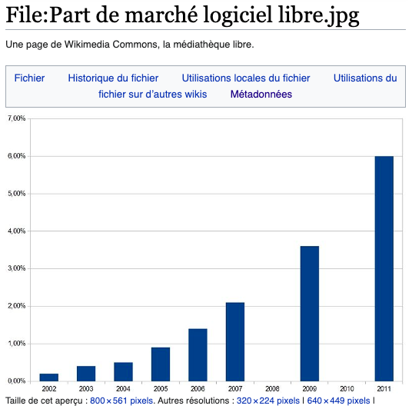

Annee | PDM
2002 | 0.2
2003 | 0.4
2004 | 0.5
2005 | 0.9
2006 | 1.4
2007 | 2.1
2008 | ND
2009 | 3.7
2010 | ND
2011 | 6

OpenSourceSoftWare
https://cnll.fr/news/etude-2022-le-march%C3%A9-de-lopen-source-en-france-et-europe/

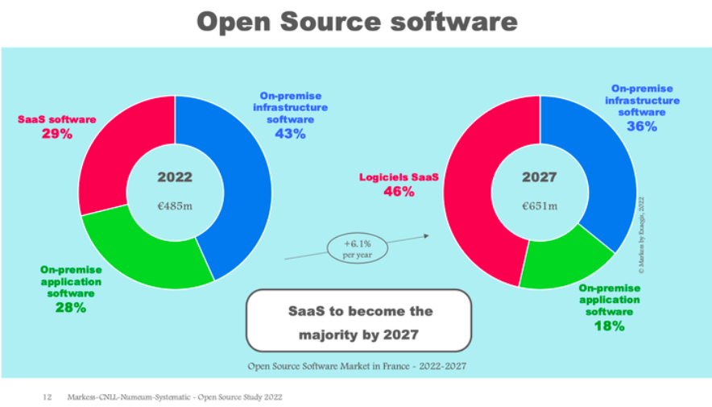

Date | Logiciel | PDM | Valeur
2022 | SaaS software | 29 | 140.65
2022 | On-premise Infrastructure software | 43 | 208.55
2022 | On-premise application software | 28 | 135.8
2027 | SaaS software | 46 | 299.46
2027 | On-premise Infrastructure software | 36 | 234.36
2027 | On-premise application software | 18 | 117.18

Date | Logiciel | PDM | Valeur
2027 | SaaS software | 46 | 299.46
2027 | On-premise Infrastructure software | 36 | 234.36
2027 | On-premise application software | 18 | 117.18

Evolution par an
2022-2027 | SaaS software
2022-2027 | On-premise Infrastructure software
2022-2027 | On-premise application software
2022-2027 | SaaS software
2022-2027 | On-premise Infrastructure software
2022-2027 | On-premise application software

2022 |  |  | 485
2027 |  |  | 651
augm |  |  | 0.20618556701
5 ans |  |  | 0.041237113402

growth drivers of Open Source
https://cnll.fr/news/etude-2022-le-march%C3%A9-de-lopen-source-en-france-et-europe/

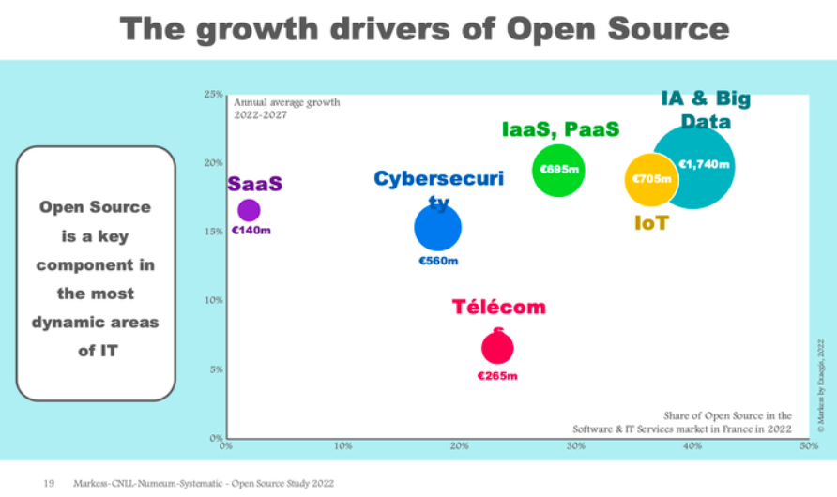

LogicielsServices IT | Valeur | PDM | Croissance annuelle moyenne
Cybersecurite | 560 | 13.58 | 15
IABigData | 1740 | 42.18 | 20
IoT | 705 | 17.09 | 18
IaaSPaaS | 695 | 16.85 | 20
SaaS | 140 | 3.39 | 17
Telecom | 285 | 6.91 | 6
TOTAL | 4125 | 100

